상품제안서
캔버스 가방 | 상품코드: S16484

 |  |  |  |  |  |  | 02-713-8555 | www.synergygift.co.kr
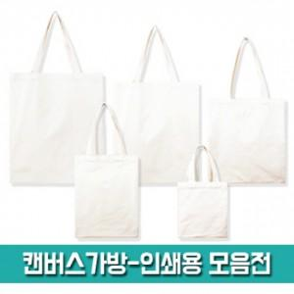

【상세/제작정보】 | <p><span style="font-size: 14pt;">※ 제품 사이즈마다 운임비 정책 상이합니다.</span></p><p><span style="font-size: 14pt;">※ 운임비 별도 발생 됩니다.</span></p>

【인쇄/포장옵션】 | 실크, DTF열전사 / OPP(비닐)

【공급단가】 | 수량 | 100~ | 300~ | 1,000~ | 3,000~ | 10,000~
*VAT별도 | (26X33) | 1,220원 | 1,200원 | 1,170원 | 1,120원 | 1,080원
 | (31X36) | 1,330원 | 1,310원 | 1,280원 | 1,230원 | 1,180원
 | (35X41) | 1,500원 | 1,480원 | 1,450원 | 1,390원 | 1,330원
 | (38X44) | 1,590원 | 1,570원 | 1,530원 | 1,470원 | 1,410원

【상품 URL】 | https://synergygift.co.kr:443/src/goods_detail.php?gdno=17161

